G 1.5.1-1
CES. Informe de Situación Económica y Social de Castilla y León en 2022

Gráfico 1.5.1-1
Licitación oficial por tipos de obra, 2009-2022(1)
(Millones de euros)
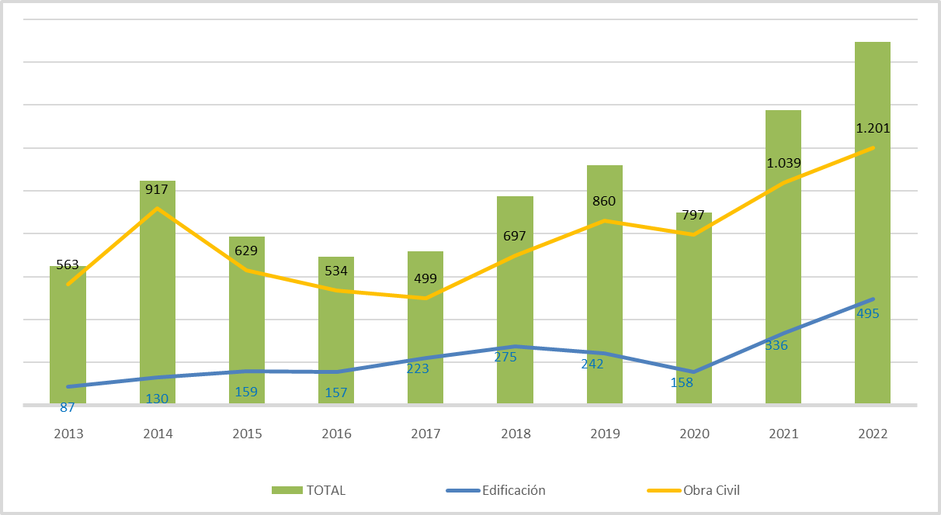

Nota: (1) Datos por fecha de apertura actualizados a 03/04/2023.
Fuente: Elaboración propia a partir de datos de la Cámara de Contratistas de Castilla y León.

Histórico
CES. Informe de Situación Económica y Social de Castilla y León en 2022

Gráfico 1.5.1-1
Licitación oficial por tipos de obra, 2009-2022(1)
(Millones de euros)

 |  | 2009 | 2010 | 2011 | 2012 | 2013 | 2014 | 2015 | 2016 | 2017 | 2018 | 2019 | 2020 | 2021 | 2022
 | Edificación | 948 | 591 | 415 | 72 | 87 | 130 | 159 | 157 | 223 | 275 | 242 | 158 | 336 | 495
 | Obra Civil | 3,620 | 1,080 | 1,814 | 486 | 563 | 917 | 629 | 534 | 499 | 697 | 860 | 797 | 1,039 | 1,201
 | TOTAL | 4,568 | 1,671 | 2,229 | 558 | 650 | 1,047 | 788 | 692 | 717 | 973 | 1,119 | 899 | 1,376 | 1,695
 | * Datos por fecha de apertura a 03/04/2023

Nota: (1) Datos por fecha de apertura actualizados a 03/04/2023
Fuente: Elaboración propia a partir de datos de la Cámara de Contratistas de Castilla y León.

